Foglio1
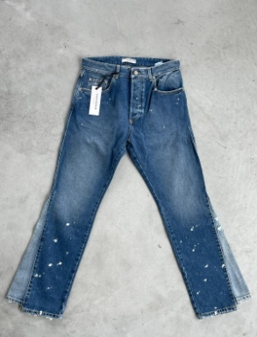
GENDER | MODELLO | DESCRIZIONE | RETAIL | TOT RTL | 23 | 24 | 25 | 26 | 26 | 27 | 28 | 29 | 30 | 31 | 32 | 33 | 34 | 35 | 36 | 37 | 38
UOMO | ETHAN | JEANS | 195.00 € | 1,950.00 € |  |  |  |  |  |  |  | 1 | 2 | 3 | 1 |  | 1 | 2 |  |  |  | 10

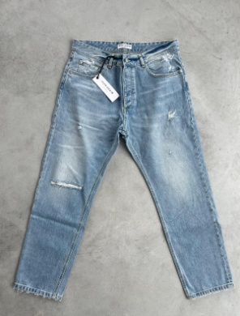
UOMO | JOSH | JEANS | 109.00 € | 218.00 € |  |  |  |  |  |  |  |  |  |  |  | 2 |  |  |  |  |  | 2

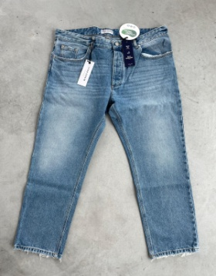
UOMO | JOSH ECO | JEANS | 109.00 € | 109.00 € |  |  |  |  |  |  |  |  |  |  |  |  |  |  |  |  | 1 | 1

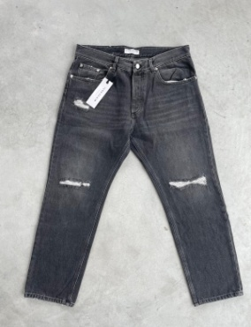
UOMO | JOSH | JEANS NERO | 149.00 € | 2,235.00 € |  |  |  |  |  |  |  | 1 | 1 | 3 | 6 | 3 |  |  |  |  | 1 | 15 | BOX 1

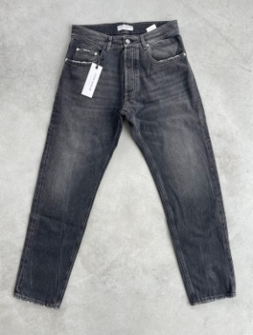
UOMO | KANYE | JEANS NERO | 165.00 € | 495.00 € |  |  |  |  |  |  |  | 2 |  |  |  |  |  |  |  | 1 |  | 3

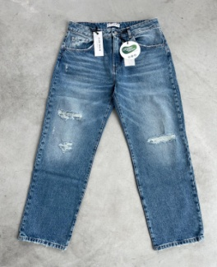
DONNA | BELLA ECO | JEANS | 129.00 € | 387.00 € | 1 |  |  |  |  |  |  |  | 1 | 1 |  |  |  |  |  |  |  | 3

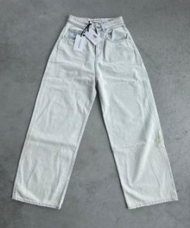
DONNA | LARA |  | 113.00 € | 113.00 € | 1 |  |  |  |  |  |  |  |  |  |  |  |  |  |  |  |  | 1

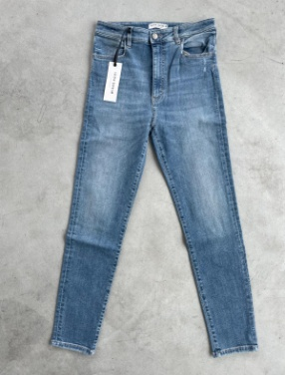
DONNA | WINNIE |  | 109.00 € | 763.00 € | 2 |  |  | 1 | 2 |  | 1 | 1 |  |  |  |  |  |  |  |  |  | 7

DONNA | WINNIE | NERO | 109.00 € | 218.00 € | 2 |  |  |  |  |  |  |  |  |  |  |  |  |  |  |  |  | 2

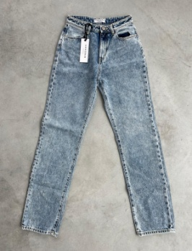
DONNA | SUZIE |  | 98.00 € | 196.00 € |  |  | 1 | 1 |  |  |  |  |  |  |  |  |  |  |  |  |  | 2

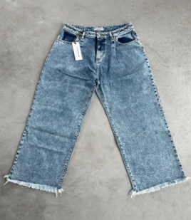
DONNA | HAILEY |  | 119.00 € | 238.00 € |  |  |  |  |  |  | 1 | 1 |  |  |  |  |  |  |  |  |  | 2

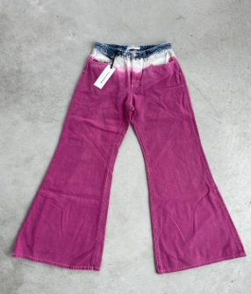
DONNA | KENDRA | ROSA | 115.00 € | 345.00 € |  |  |  |  |  |  | 1 | 2 |  |  |  |  |  |  |  |  |  | 3

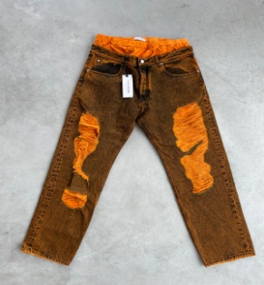
UOMO | JEREMY |  | 109.00 € | 327.00 € |  |  |  |  |  |  |  |  | 1 | 1 |  | 1 |  |  |  |  |  | 3

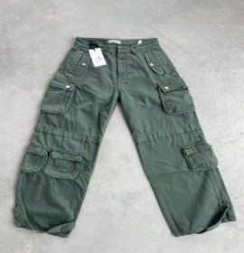
DONNA | ROSALIA | VERDE CARGO | 180.00 € | 3,060.00 € |  | 3 | 1 |  | 7 | 5 |  | 1 |  |  |  |  |  |  |  |  |  | 17 | BOX 3

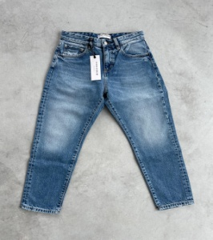
DONNA | LANA | JEANS | 98.00 € | 3,038.00 € | 4 | 3 | 8 |  |  | 6 |  | 2 | 2 | 4 | 2 |  |  |  |  |  |  | 31 | BOX 4

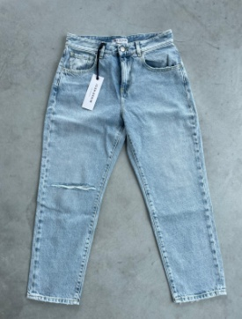
DONNA | LANA | JEANS CHIARO | 98.00 € | 4,312.00 € | 4 | 5 | 5 | 3 | 1 | 2 | 7 | 3 | 4 | 4 | 6 |  |  |  |  |  |  | 44

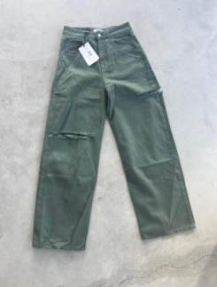
DONNA | LANA | JEANS | 98.00 € | 3,234.00 € | 2 | 2 | 1 | 11 |  | 4 |  |  |  |  | 13 |  |  |  |  |  |  | 33 | BOX 5
DONNA | POPPY | JEANS VERDE | 150.00 € | 2,250.00 € | 6 | 4 | 4 |  |  | 1 |  |  |  |  |  |  |  |  |  |  |  | 15

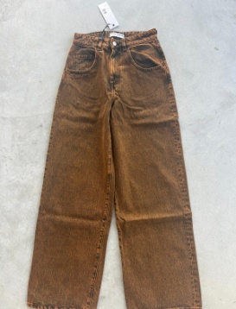
DONNA | POPPY | JEANS RUGGINE | 150.00 € | 450.00 € |  |  | 1 | 2 |  |  |  |  |  |  |  |  |  |  |  |  |  | 3

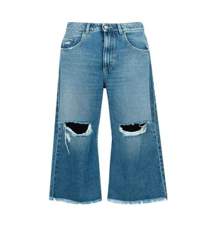
DONNA | KIRBY | JEANS TRAPPI | 179.00 € | 358.00 € |  | 1 |  | 1 |  |  |  |  |  |  |  |  |  |  |  |  |  | 2

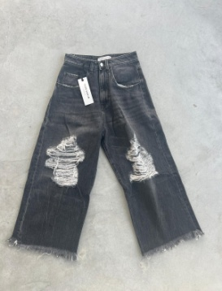
DONNA | KIRBY | JEANS STRAPPI NERO | 169.00 € | 2,197.00 € | 4 | 1 | 2 | 1 | 1 | 1 | 2 |  |  |  | 1 |  |  |  |  |  |  | 13 | BOX 6

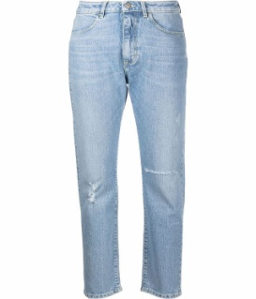
DONNA | NAOMI | JEANS CHIARO | 110.00 € | 990.00 € |  | 1 | 3 | 4 |  |  | 1 |  |  |  |  |  |  |  |  |  |  | 9

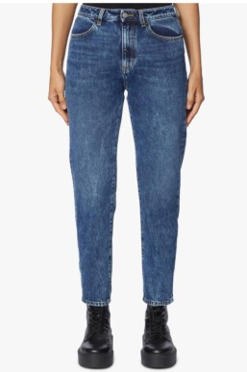
DONNA | NAOMI | JEANS SCURO | 110.00 € | 770.00 € | 1 |  | 1 | 1 |  |  | 4 |  |  |  |  |  |  |  |  |  |  | 7

DONNA | NAOMI | JEANS GREY | 110.00 € | 1,320.00 € |  | 3 |  | 3 |  | 3 | 3 |  |  |  |  |  |  |  |  |  |  | 12 | BOX 7

DONNA | KAROLINA | JEASN | 165.00 € | 330.00 € | 2 |  |  |  |  |  |  |  |  |  |  |  |  |  |  |  |  | 2

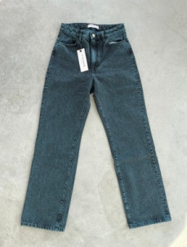
DONNA | NADIA | JEANS BLU OCEAN | 149.00 € | 1,341.00 € |  | 2 | 2 | 1 |  | 2 |  | 1 | 1 |  |  |  |  |  |  |  |  | 9

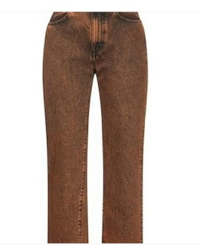
DONNA | NADIA | JEASN RUGGINE | 156.00 € | 780.00 € |  | 4 |  |  |  |  |  |  | 1 |  |  |  |  |  |  |  |  | 5

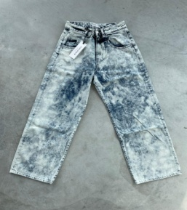
DONNA | SUMMER | JEANS | 125.00 € | 625.00 € | 4 | 1 |  |  |  |  |  |  |  |  |  |  |  |  |  |  |  | 5 | BOX 8

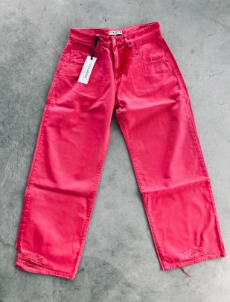
DONNA | BOBBY | JEANS PINK | 125.00 € | 1,500.00 € |  |  | 3 |  |  |  |  | 3 | 1 | 2 | 2 | 1 |  |  |  |  |  | 12

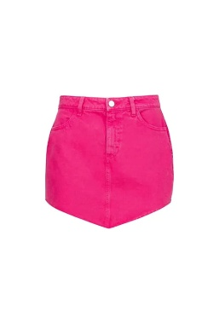
DONNA | KARLA | GONNA | 115.00 € | 3,335.00 € |  | 8 | 5 | 7 |  | 3 | 4 | 1 | 1 |  |  |  |  |  |  |  |  | 29


DONNA | BEA | JEANS PINK | 135.00 € | 405.00 € |  |  |  |  |  |  | 1 | 1 | 1 |  |  |  |  |  |  |  |  | 3

DONNA | LESLIE | SHORT JEANS NERO | 125.00 € | 250.00 € | 1 |  |  |  |  |  |  |  |  |  | 1 |  |  |  |  |  |  | 2

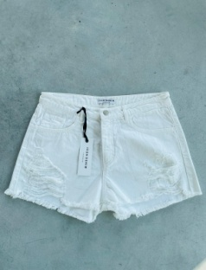
DONNA | LESLIE | SHORT BIANCO | 125.00 € | 250.00 € |  |  |  |  |  |  |  |  |  |  | 2 |  |  |  |  |  |  | 2

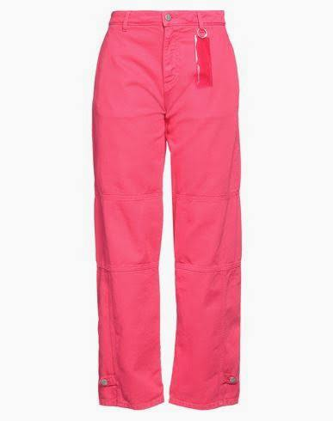
DONNA | MIKI | JEANS | 115.00 € | 1,610.00 € | 3 | 2 | 1 | 3 |  | 2 | 1 | 2 |  |  |  |  |  |  |  |  |  | 14

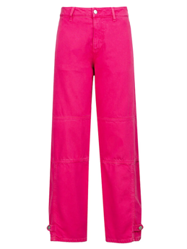
DONNA | LUCY | JEANS | 185.00 € | 1,295.00 € | 1 | 1 | 3 | 1 |  |  | 1 |  |  |  |  |  |  |  |  |  |  | 7

 | LUCY | JEANS AZZURRO | 185.00 € | 1,665.00 € |  | 1 | 1 | 3 |  | 1 | 1 | 1 | 1 |  |  |  |  |  |  |  |  | 9
 | LUCY | JEANS LILLA | 185.00 € | 555.00 € |  |  |  |  |  | 1 | 1 | 1 |  |  |  |  |  |  |  |  |  | 3

DONNA | POPPY | JEANS PINK | 165.00 € | 1,485.00 € | 4 | 3 |  |  |  | 1 | 1 |  |  |  |  |  |  |  |  |  |  | 9

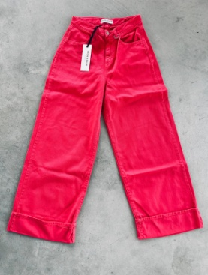
DONNA | NICOLE | JEANS PINK | 142.00 € | 568.00 € |  |  | 2 |  |  |  | 2 |  |  |  |  |  |  |  |  |  |  | 4 | BOX 10

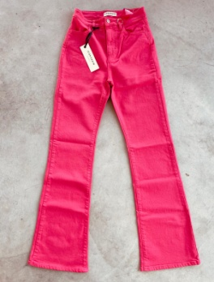
DONNA | NATIE | JEANS PINK | 125.00 € | 1,250.00 € |  |  | 1 | 1 |  | 2 | 2 | 1 | 2 | 1 |  |  |  |  |  |  |  | 10

DONNA | NATIE | JEANS BLU | 125.00 € | 1,000.00 € | 3 | 1 |  | 2 |  | 2 |  |  |  |  |  |  |  |  |  |  |  | 8
 | NATIE | JEANS NERO | 125.00 € | 750.00 € |  |  | 1 | 3 |  |  |  | 1 |  | 1 |  |  |  |  |  |  |  | 6 | BOX 21

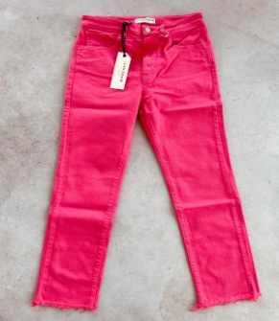
DONNA | NANA | JEAN PINK | 145.00 € | 725.00 € |  |  |  | 1 |  | 1 | 1 | 1 |  | 1 |  |  |  |  |  |  |  | 5

DONNA | NANA | JEANS LILLA | 145.00 € | 580.00 € |  | 1 |  | 1 |  |  | 1 | 1 |  |  |  |  |  |  |  |  |  | 4
DONNA | NANA | JEANS ARANCIO | 145.00 € | 2,175.00 € |  | 2 | 1 |  |  | 2 | 1 | 1 | 4 | 2 | 2 |  |  |  |  |  |  | 15
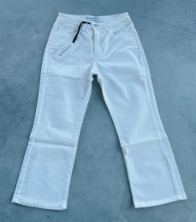
DONNA | PAM | JEANS BIANCO | 160.00 € | 1,600.00 € | 2 | 1 | 1 |  |  | 1 | 4 |  | 1 |  |  |  |  |  |  |  |  | 10

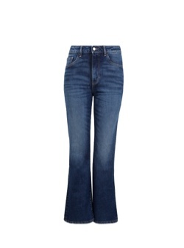
DONNA | PAM | JEANS | 175.00 € | 1,750.00 € | 3 | 3 | 1 | 1 |  |  | 1 | 1 |  |  |  |  |  |  |  |  |  | 10

DONNA | PAM | JEANS | 175.00 € | 2,450.00 € |  | 2 | 3 | 3 |  |  | 5 |  | 1 |  |  |  |  |  |  |  |  | 14
DONNA | PAM | JEANS NERO | 175.00 € | 4,900.00 € |  | 5 | 4 | 3 |  | 9 | 5 | 2 |  |  |  |  |  |  |  |  |  | 28 | BOX 17
DONNA | PAM | JEANS GREY | 175.00 € | 175.00 € |  |  |  | 1 |  |  |  |  |  |  |  |  |  |  |  |  |  | 1
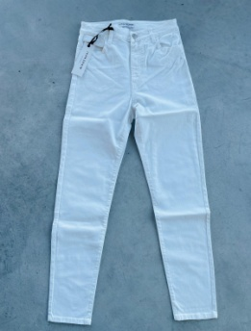
DONNA | WINNIE | JEANS BIANCO | 125.00 € | 750.00 € |  | 4 | 1 | 1 |  |  |  |  |  |  |  |  |  |  |  |  |  | 6 | BOX 11

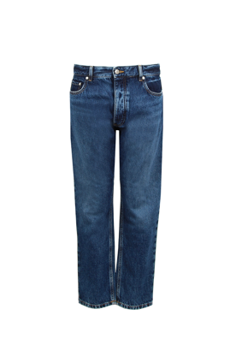
UOMO | NICK | JEANS | 180.00 € | 2,700.00 € |  |  |  |  |  |  |  |  | 1 | 1 | 4 | 4 | 2 | 3 |  |  |  | 15

DONNA | MILEY | JEANS CHIARO | 135.00 € | 4,860.00 € | 3 | 2 | 14 | 6 |  | 5 | 4 | 2 |  |  |  |  |  |  |  |  |  | 36 | BOX 15

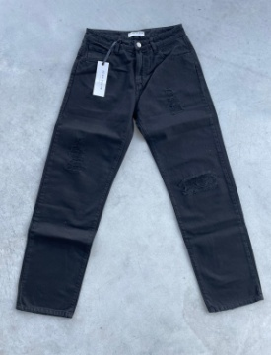
DONNA | MILEY | JEANS BLU | 135.00 € | 540.00 € | 1 |  | 2 |  |  | 1 |  |  |  |  |  |  |  |  |  |  |  | 4 | BOX 20
DONNA | MILEY | JEANS NERO | 135.00 € | 4,725.00 € |  | 6 | 5 | 5 |  | 4 | 8 | 2 | 4 | 1 |  |  |  |  |  |  |  | 35 | BOX 12-20

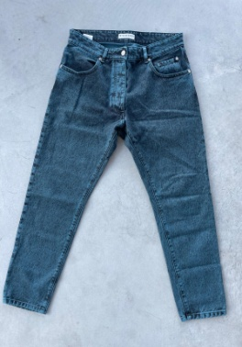
UOMO | LIAM | JEANS | 145.00 € | 2,175.00 € |  |  |  |  |  |  |  | 3 | 2 | 1 | 3 | 1 | 3 | 1 | 1 |  |  | 15

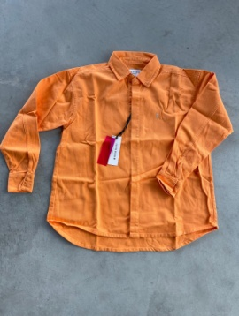
UOMO | LIAM | JEANS MARRONE | 145.00 € | 435.00 € |  |  |  |  |  |  |  |  | 1 |  |  |  |  | 2 |  |  |  | 3 | box 13

DONNA | CRISTAL | GIACCA JEANS | 209.00 € | 1,045.00 € |  |  |  | 2 |  |  |  | 3 |  |  |  |  |  |  |  |  |  | 5

DONNA | STASSYE | GIUBBINO JEANS | 220.00 € | 880.00 € |  |  | 1 | 2 |  |  |  |  |  | 1 |  |  |  |  |  |  |  | 4

UOMO | JACOB | GIUBBINO ZIP MARRONE JEANS | 220.00 € | 220.00 € |  |  |  |  |  |  |  |  |  | 1 |  |  |  |  |  |  |  | 1

DONNA | YANA | GIUBBINO COTONE FUCSIA | 168.00 € | 168.00 € |  |  | 1 |  |  |  |  |  |  |  |  |  |  |  |  |  |  | 1


UOMO | ALICIA | GIUBBINO | 185.00 € | 925.00 € |  |  | 2 |  |  |  |  |  |  | 3 |  |  |  |  |  |  |  | 5

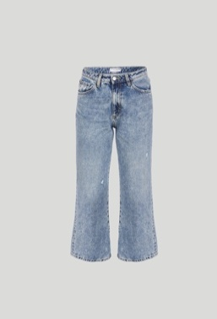
DONNA | CHLOE' | JEANS | 95.00 € | 1,900.00 € |  | 6 | 2 | 4 |  | 4 | 1 | 2 | 1 |  |  |  |  |  |  |  |  | 20

UOMO | LOGAN | JEANS | 115.00 € | 2,875.00 € |  |  |  |  |  |  |  | 3 | 4 | 6 | 1 | 5 |  | 4 |  |  | 2 | 25

DONNA | KYLIE | JEANS | 135.00 € | 1,620.00 € | 1 | 4 | 1 | 2 |  | 2 | 1 |  |  | 1 |  |  |  |  |  |  |  | 12 | BOX 21

DONNA | KYLIE | JEANS NERO | 135.00 € | 405.00 € | 3 |  |  |  |  |  |  |  |  |  |  |  |  |  |  |  |  | 3 | BOX 21

 |  |  |  |  |  |  |  |  |  |  |  |  |  |  |  |  |  |  |  |  |  | 656
 |  |  |  | 89,145.00 €

 |  | MEDIA RETAIL | 135.89 €

